关系图
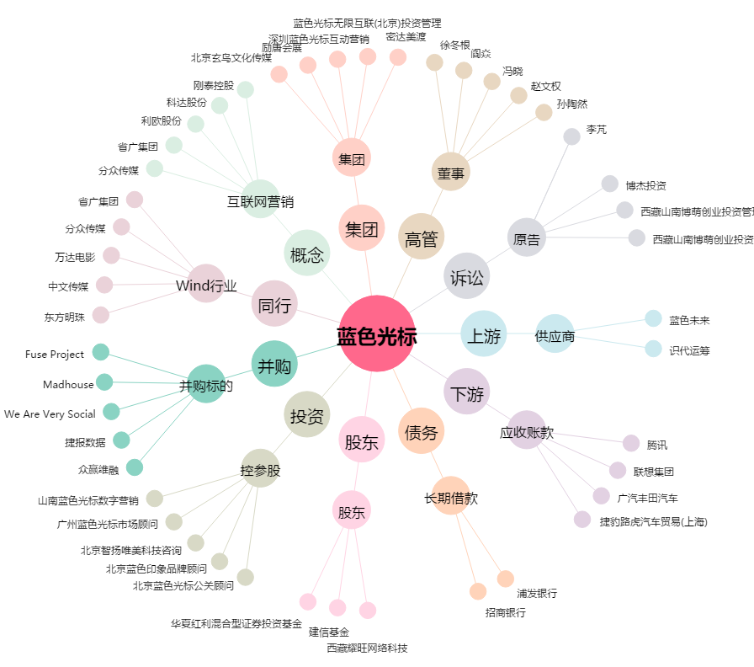
蓝色光标[300058.SZ] - 关系概览图

